Sheet1
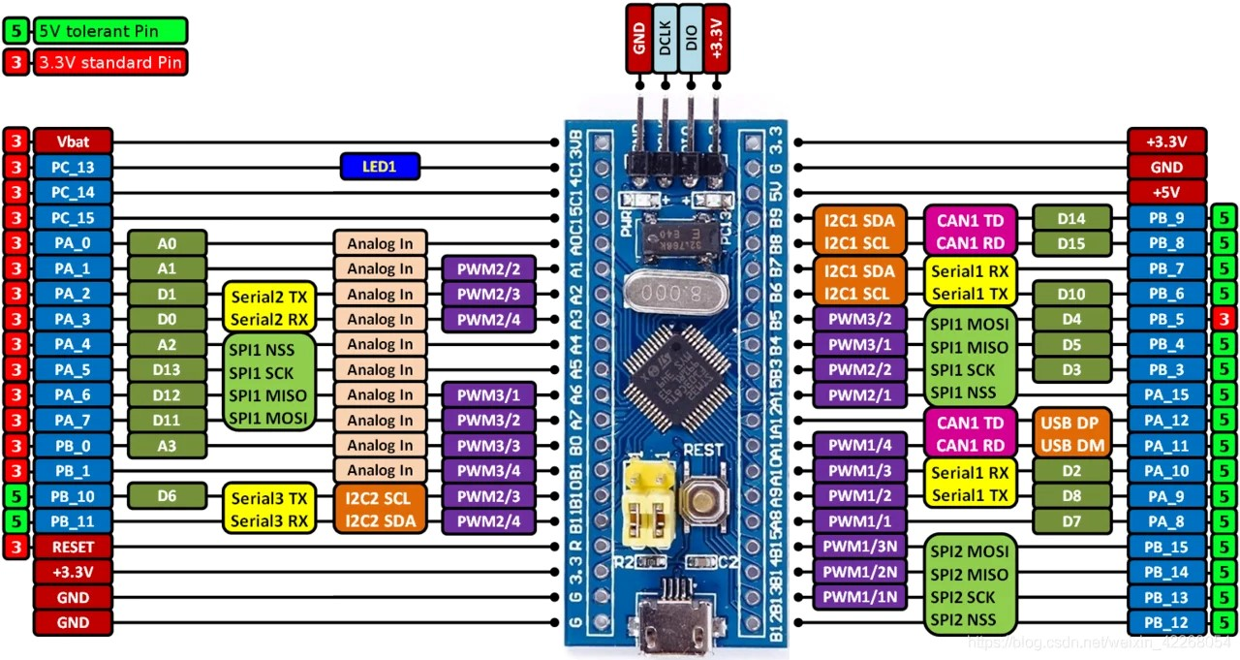
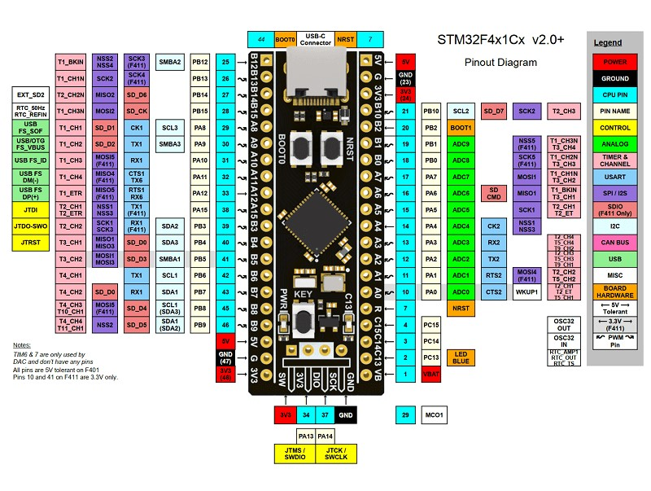
 |  | BLACKPILL
 |  |  |  | BLUEPILL
 |  |  |  |  | pin out
 | STM32F4x1 |  | STM32F103 |  | Pin | Pin | STM32F103 |  | STM32F4x1
 |  | VB |  | VB | 1 | 1 | 3.3v |  | 3.3v
GPIO_EXTI14 | BOTON-1 | C13 |  | C13 | 2 | 2 | GND |  | GND
 |  | C14 |  | C14 | 3 | 3 | 5V |  | 5V
 |  | C15 |  | C15 | 4 | 4 | B9 |  | B9
 |  | R | MAX6675-SO | A0 | 5 | 5 | B8 | ENCODER-BOTON | B8 | ENCODER-BOTON | GPIO_EXTI8
 | MAX6675-SO | A0 | MAX6675-SCK | A1 | 6 | 6 | B7 | EEPROM-SDA | B7 (I2C1) | EEPROM-SDA
 | MAX6675-SCK | A1 | MAX6675-CS | A2 | 7 | 7 | B6 | EEPROM-CLK | B6 (I2C1) | EEPROM-CLK
 | MAX6675-CS | A2 | POTENCIOMETRO | A3 | 8 | 8 | B5 | SENSOR MAGNETICO | B5 | SENSOR MAGNETICO
 | POTENCIOMETRO | A3 (ADC1_IN3) | BOTON-1 | A4 | 9 | 9 | B4 | DETECTOR CRUCE X 0 | B4 | DETECTOR CRUCE X 0 | GPIO_EXTI4
 | sensor teperatura analogico | A4 | PANTALLA-TFT-SCK | A5 | 10 | 10 | B3 | RESISTENCIA | B3 | RESISTENCIA
 | PANTALLA-TFT-SCK | A5 (SPI1) | BOTON-2 | A6 | 11 | 11 | A15 | VENTILADOR PWM | A15 (Tim2 chanel1) | VENTILADOR PWM
GPIO_EXTI6 | BOTON-2 | A6 | PANTALLA-TFT-MOSI | A7 | 12 | 12 | A12 |  | A12
 | PANTALLA-TFT-MOSI | A7 (SPI1) | PANTALLA-TFT-CS | B0 | 13 | 13 | A11 |  | A11
 | PANTALLA-TFT-CS | B0 | PANTALLA-TFT-DC | B1 | 14 | 14 | A10 | SERIAL-TX | A10 | SERIAL-TX
 | PANTALLA-TFT-DC | B1 | BOTON-3 | B10 | 15 | 15 | A9 | SERIAL-RX | A9 | SERIAL-RX
GPIO_EXTI2 | ENCODER-CLK | B2 | ENCODER-CLK | B11 | 16 | 16 | A8 |  | A8
GPIO_EXTI10 | BOTON-3 | B10 |  | R | 17 | 17 | B15 | BOTON-4 | B15 | BOTON-4 | GPIO_EXTI15
 |  | 3.3V |  | 3.3V | 18 | 18 | B14 |  | B14
 |  | GND |  | GND | 19 | 19 | B13 |  | B13
 |  | 5V |  | GND | 20 | 20 | B12 | ENCODER-DT | B12 | ENCODER-DT

